考勤-签到
个人登录可见
签到

签到 09:00:00

 | 上班： | 打卡时间

 | 下班： | 打卡时间

组织结构
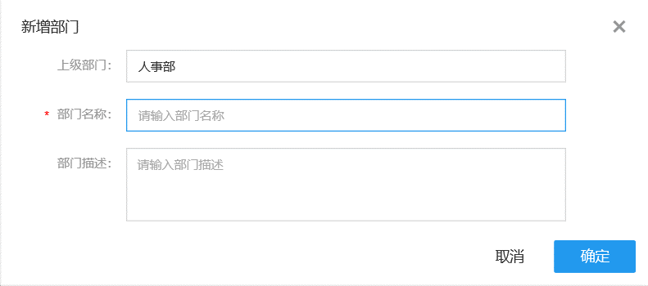
部门列表

新增部门 | 修改 | 删除 |  | 条件查询

部门名称 |  | 部门编号 | 部门主管 |  | 部门电话 | 部门地址 | 上级部门 | 描述 | 部门员工

